Лист1
РУКОВОДСТВО МИНИСТЕРСТВА СПОРТА И ТУРИЗМА РЕСПУБЛИКИ БЕЛАРУСЬ

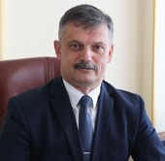
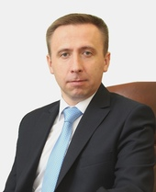

КОВАЛЬЧУК Сергей Михайлович | ДОРОХОВИЧ Александр Викентьевич
Министр спорта и туризма Республики Беларусь | Первый заместитель министра спорта и туризма
Прием граждан по личным вопросам: | Прием граждан по личным вопросам:
Первая среда месяца с 8:00 до 13:00 | Вторая среда месяца с 8:00 до 13:00
Приемная: Главный специалист - Сафонова Жанна Геннадьевна т. +375 (17) 327-72-37 | Ответственная - Падерна Надежда Евгеньевна т. +375 (17) 220-24-18

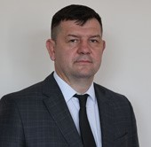
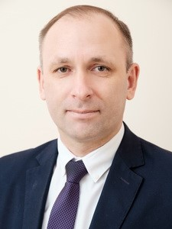

БАРАУЛЯ Александр Иванович | АНДРЕЙЧИК Олег Евстафиевич
Заместитель министра спорта и туризма | Заместитель министра спорта и туризма
Прием граждан по личным вопросам: | Прием граждан по личным вопросам:
Третья среда месяца с 08.00 до 13.00 | Четвертая среда месяца с 8:00 до 13:00
Ответственная – Фурсевич Анна Александровна т. +375 (17) 327-17-34 | Ответственная - Рудак Екатерина Сергеевна +375 (17) 226-01-47

